Compliance-Risikoregister
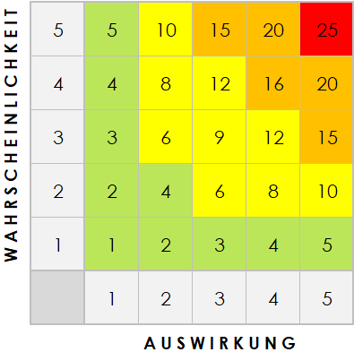
VORLAGE FÜR COMPLIANCE-RISIKOREGISTER
RISIKOBESCHREIBUNG | BESCHREIBUNG DER AUSWIRKUNGEN | AUSWIRKUNGSSTUFE | WAHRSCHEINLICHKEITSSTUFE | PRIORITÄTSSTUFE | CHANCEN | VERANTWORTLICHE*R
Fassen Sie das Risiko kurz zusammen. | Was passiert, wenn das Risiko nicht gemindert oder beseitigt wird? | Bewertung 1 (GERING) bis 5 (HOCH) | Bewertung 1 (GERING) bis 5 (HOCH) | (AUSWIRKUNGEN X WAHRSCHEINLICHKEIT) Höchste Priorität zuerst angehen. | Welche Chancen haben wir, um die Auswirkungen oder die Wahrscheinlichkeit zu verringern oder zu beseitigen? | Wer ist verantwortlich?

HIER KLICKEN ZUR ERSTELLUNG IN SMARTSHEET

